상품제안서
송월 아이스크림 타올 4매입 세트 NO.2 | 상품코드: S42494

 |  |  |  |  |  |  | 02-713-8555 | www.synergygift.co.kr
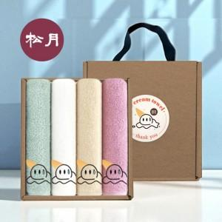

【상세/제작정보】 | <span style="color: rgb(0, 0, 0); font-family: 돋움, Dotum, Helvetica, sans-serif; font-size: 18.6667px; font-style: normal; font-variant-ligatures: normal; font-variant-caps: normal; font-weight: 400; letter-spacing: normal; orphans: 2; text-align: start; text-indent: 0px; text-transform: none; widows: 2; word-spacing: 0px; -webkit-text-stroke-width: 0px; white-space: normal; text-decoration-thickness: initial; text-decoration-style: initial; text-decoration-color: initial; display: inline !important; float: none;">※ 자수인쇄 디자인 난이도에 따라 인쇄비 편차 발생 됩니다.(기본 20자 이내기준)</span>

【인쇄/포장옵션】 | 실크, 자수 / 포장불가능

【공급단가】 | 수량 | 30~ | 100~ | 300~ | 500~ | 1,000~
*VAT별도 | 단가 | 18,380원 | 17,950원 | 17,230원 | 16,510원 | 16,220원

【상품 URL】 | https://www.synergygift.co.kr:443/src/goods_detail.php?gdno=42494

